CollectiveAccess
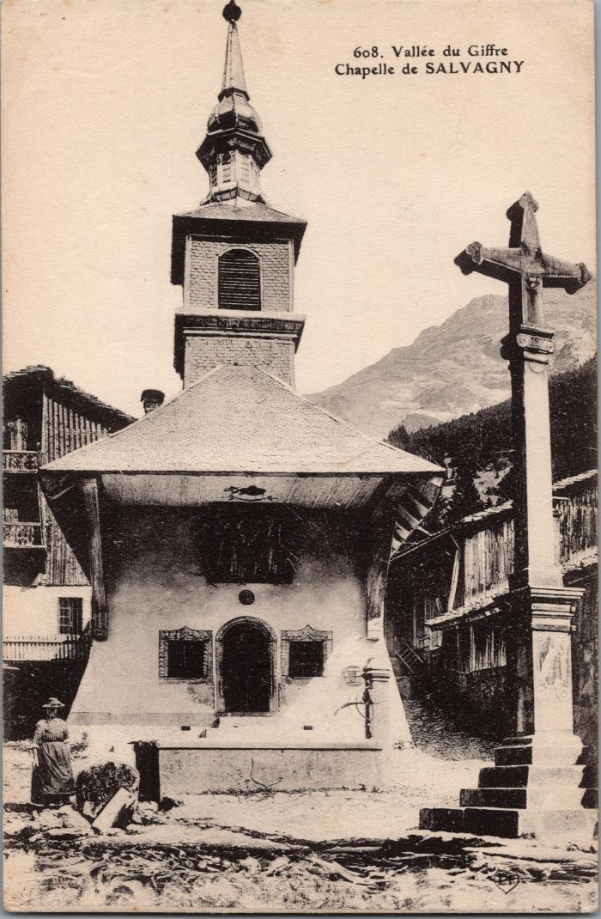
Image | Object | Description | Date
 | La chapelle de Salvagny (2-2985) | La chapelle de Salvagny

